关系图
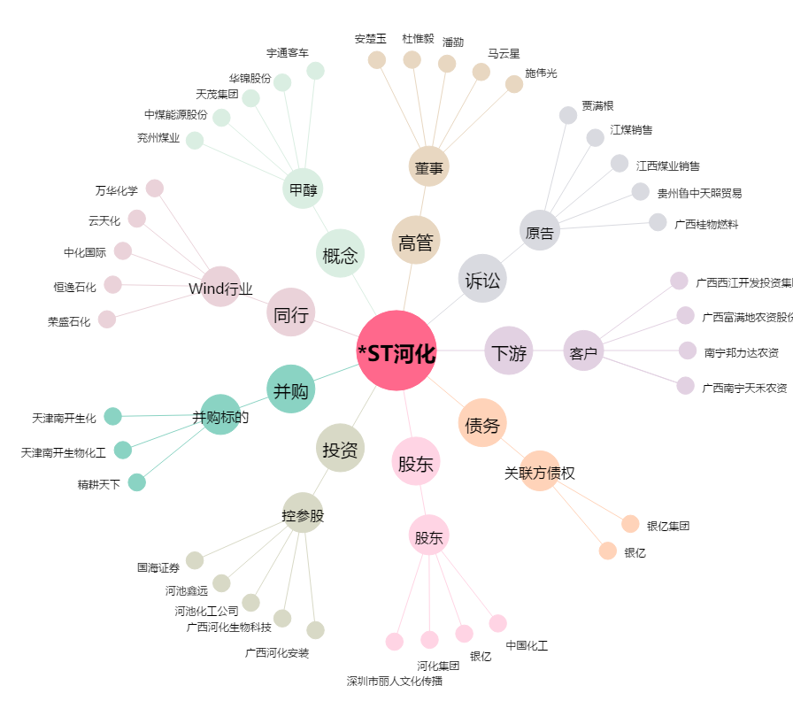
*ST河化[000953.SZ] - 关系概览图

